2
2 地区生产总值

指 标 | 2025年1季度 |  | 2025年上半年
 | 绝对量 (亿元） | 增速(%) | 绝对量 (亿元） | 增速(%)
地区生产总值 | 5815.5 | 5.4 | 12077.6 | 5.4
第一产业 | 176.6 | 5.2 | 406.0 | 5.5
第二产业 | 2547.4 | 6.4 | 5537.2 | 6.3
第三产业 | 3091.5 | 4.6 | 6134.5 | 4.6
注：生产总值及分产业增加值由国家统计局统一核算我区数据。

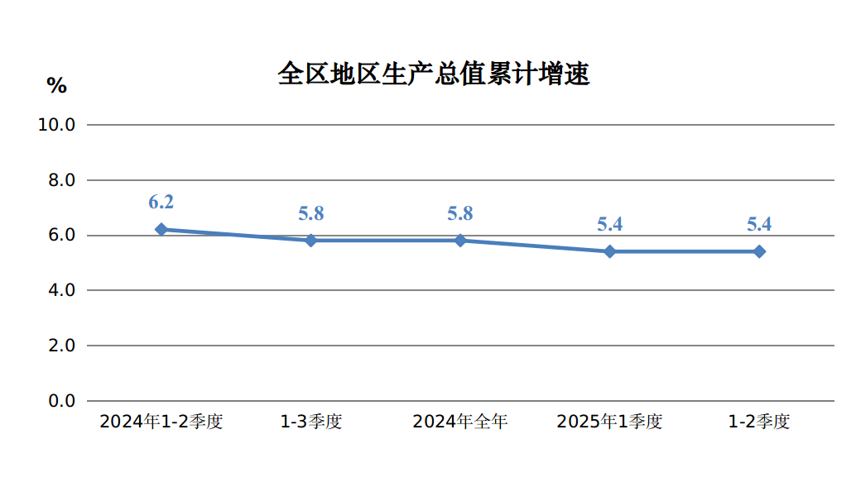

3
规模以上工业增加值增速、产品销售率 3

指 标 | 2025年
 | 1-5月 | 1-6月
规模以上工业增加值增速(%) | 6.5 | 7.1
按轻重工业分
轻工业 | 5.3 | 7.1
重工业 | 6.6 | 7.1
按经济类型分
国有控股企业 | 6.2 | 7.2
民营企业 | 6.8 | 6.6
按主要板块分
原材料制造业 | 9.5 | 10.3
消费品制造业 | 4.3 | 6.5
装备制造业 | 23.2 | 25.4
制造业其他行业 | 8.2 | 4.4
按三大门类分
采矿业 | 5.1 | 5.2
制造业 | 9.1 | 10.4
电力、热力燃气及水的生产和供应业 | 5.5 | 6.9
工业产品销售率(%) | 95.1 | 94.7
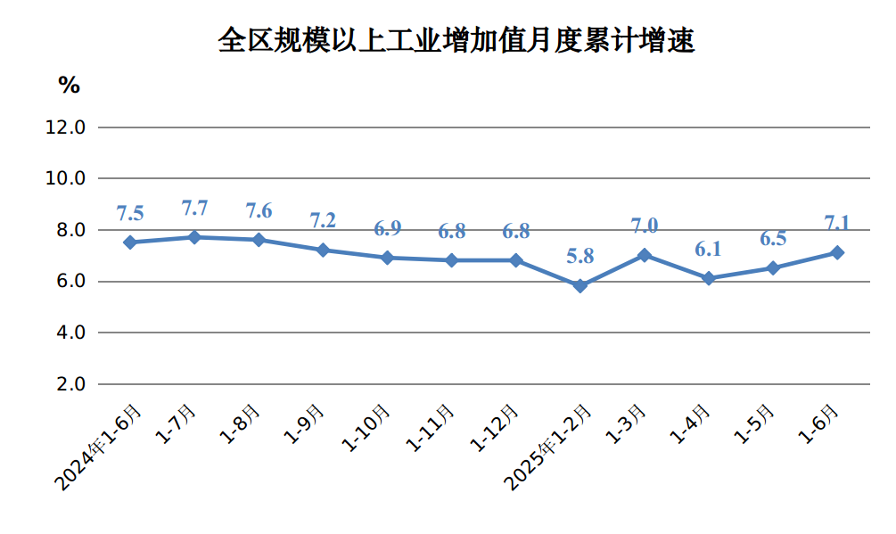

7
用电量 7

指 标 | 2025年 1-5月 2025年 1-5月 2025年 1-6月 2025年 1-6月
 | 1-5月 |  | 1-6月
 | 绝对量 (亿千瓦时) | 增速(%) | 绝对量 (亿千瓦时) | 增速(%)
全社会用电量 | 2220.1 | 3.9 | 2657.5 | 3.6
第一产业 | 23.9 | 8.0 | 29.2 | 4.2
第二产业 | 1935.3 | 3.2 | 2313.9 | 2.9
工业 | 1929.6 | 3.2 | 2307.2 | 3.0
#制造业 | 1486.0 | 2.9 | 1783.8 | 2.5
建筑业 | 6.2 | -9.8 | 7.3 | -10.8
第三产业 | 161.1 | 8.2 | 198.7 | 8.0
居民生活用电量 | 99.8 | 10.3 | 115.6 | 9.7
城镇 | 61.6 | 4.0 | 72.6 | 4.6
乡村 | 38.3 | 22.2 | 43.0 | 19.5
注：用电量数据由内蒙古电力行业协会提供。
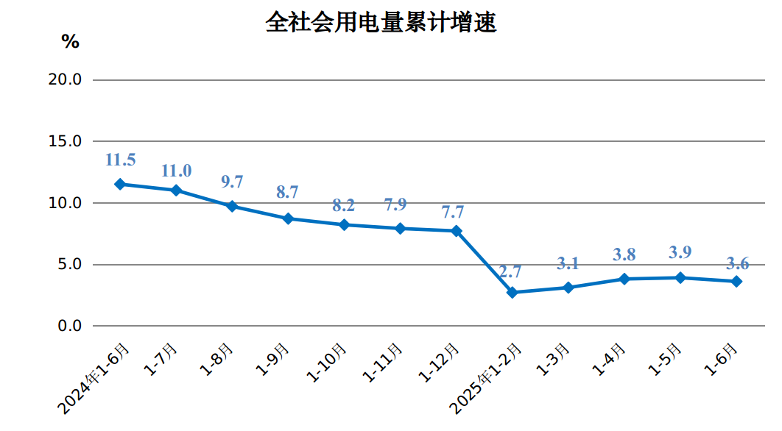

11
社会消费品零售总额增速 11

指 标 | 2025年
 | 1-5月 | 1-6月
社会消费品零售总额增速（%） | 7.2 | 7.7
实物商品网上零售额 | - | 11.7
按类值分(限额以上企业)
#粮油、食品类 | 9.2 | 7.0
烟酒类 | 15.0 | 9.7
服装、鞋帽、针纺织品类 | 2.1 | 4.6
化妆品类 | -10.6 | -9.7
金银珠宝类 | -18.4 | -18.0
家用电器和音像器材类 | 30.1 | 39.7
中西药品类 | -0.2 | 0.4
书报杂志类 | 3.6 | -1.0
石油及制品类 | 0.0 | -0.3
汽车类 | 20.9 | 25.1
